表紙・改定履歴
Webダイレクト販売

画面設計書
告知情報事前確認画面
G0119

© 2020 Sasuke Financial Lab Inc.

変 更 記 録
版数 REV. | 作成更新日 | 変 更 内 容 | 担 当
01 | 2020-08-17 | 初版 | 須永

画面レイアウト
画面レイアウト | システム | 画面名 | 画面ID
 | Webダイレクト販売 | 告知情報事前確認画面 | G0119
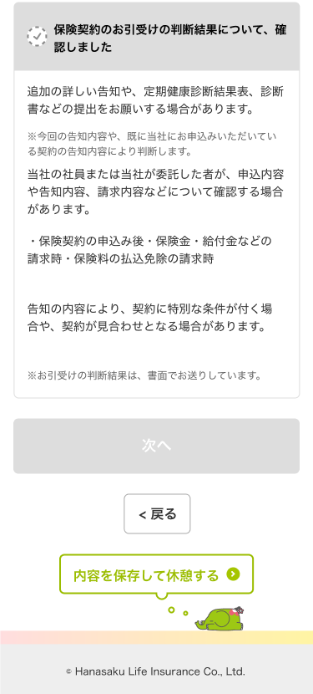
A
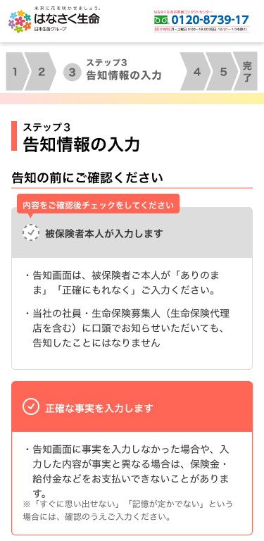
3

1

4
2

5

6

